Sheet1
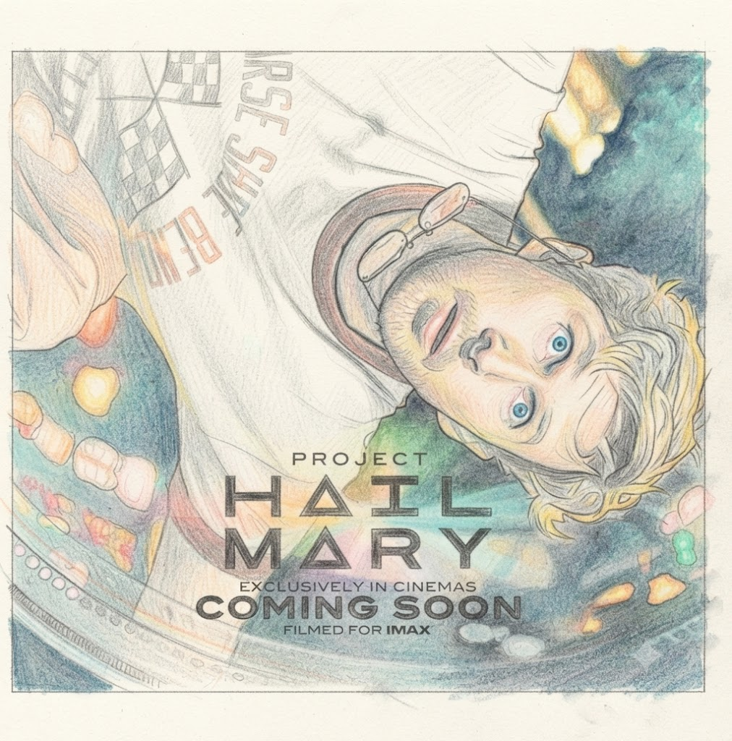
 | 「プロジェクト・ヘイル・メアリー」

 | 面白い度 | ★★★★★

 | いい意味で裏切ってくれたぜ度 | ★★★★★

 | お金かかってる度 | ★★★★★

 | また観たい度 | ★★★★★

 | 脚本完成度 | ★★★★★

 | 落ち込んで気分が上がらない・・・、でも海を見に行く時間がもったいない

 | そんなタムパ重視のあなたに見てほしい映画です。きっと心が晴れるだろう・・（多分）

 | ライランド・グレースという中学校の化学教師が、滅亡するかもしれない地球を救う話だ。

 | キャッチコピーは「80億人の命をかけた、人類最後の賭け」だす。

 | なんだよくあるパニック映画じゃないかと思ってはいけない、それは観ればわかるはず。

 | そして観終わった後、カッコつけてこの映画を評価したりしてはいけない。

 | これを楽しめてこそ、エッジの効いた真の大人である。

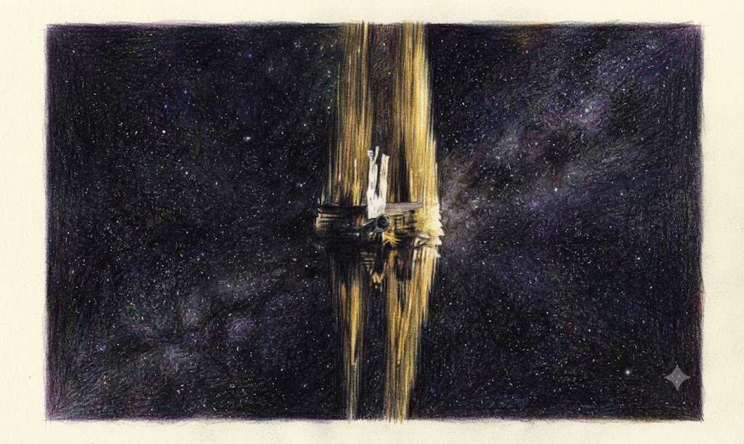
この時、ライランド・グレース以外のものが登場する。

拙者は思った・・・。

「・・・・・蟹か？」

観てる人みんな思ったはずだ。

この作品の原作はアンディ・ウィアーの

2021年の小説『プロジェクト・ヘイル・メアリー』で

映画より面白いらしい・・・。

結末は素敵だが、あれでいいのか？正しいのか？とも思う。

